概要
目標角度と現在角度の推移
項目 | 値
生成日時 | 2026-09-24 23:11:29
記録点数 | 3556
記録時間 [s] | 355.66
最終目標角度 [deg] | 90
最終指令角度 [deg] | 90
最終現在角度 [deg] | 89.812388218
最終角度誤差 [deg] | 0.18761178195
最大追従誤差 [deg] | 2.0318093012
最終状態 | FINISHED

把持点（生値） | 最小法線力 [N] | 平均法線力 [N] | 最大法線力 [N]
AMIR1 左指 | 0.00015213936429 | 14.210848901 | 27.589092691
AMIR1 右指 | 0.00023870159672 | 16.714584619 | 32.1062449
AMIR2 左指 | 0.00055799777087 | 14.437173735 | 27.158767401
AMIR2 右指 | 0.00023337548673 | 16.891741286 | 30.358812068

把持点（把持直後=0補正） | 最小変動 [N] | 平均変動 [N] | 最大変動 [N]
AMIR1 左指 | 0.0051662022035 | 5.8903905699 | 15.922901005
AMIR1 右指 | 0.0011520098074 | 5.8996134134 | 17.875444814
AMIR2 左指 | 0.0080321294493 | 6.0256706051 | 15.886864676
AMIR2 右指 | 0.01708619309 | 5.9823461502 | 17.856078671

把持点の法線力推移（表示用平滑値）
物体重心位置 | 初期値 [m] | 最終値 [m] | 変位 [m]
X | 2.5721210148E-22 | 0.98015073961 | 0.98015073961
Y | -1.3228627998E-21 | -5.1954585482E-05 | -5.1954585482E-05

把持直後基準の法線力変動

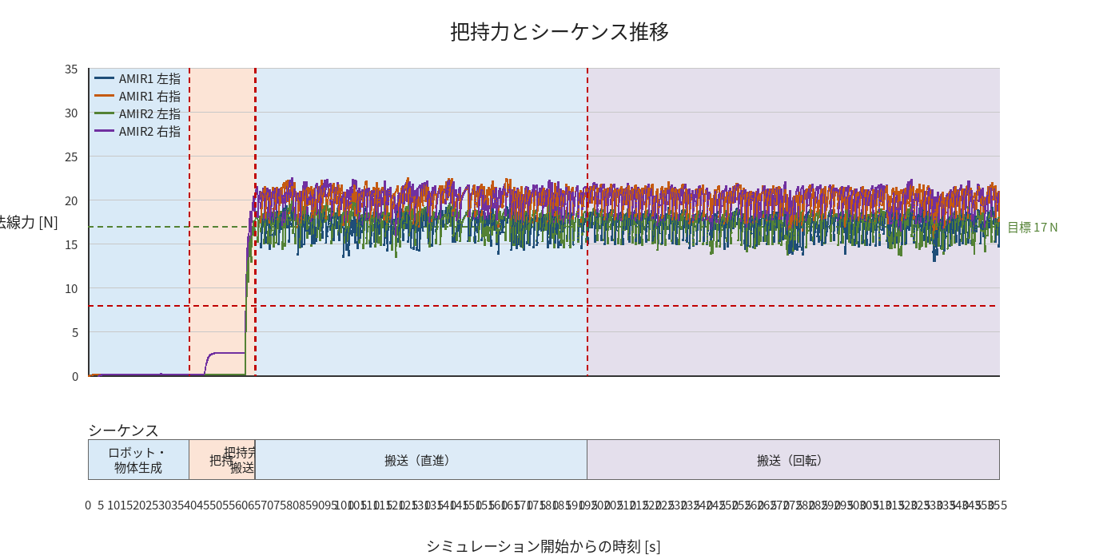

物体姿勢 XYZ（Roll・Pitch・Yaw）

物体重心位置のX-Y軌跡（Zは除外）

右指グラフ
